materiales
Hoja con los materiales
codigo | codigo_mat | color_nombre | inventario | precio | file_md_1 | file_md_2 | file_md_3 | file_md_4 | file_md_5
Código del producto al que perteneces las variaciones |  |  |  |  | Puede usar hasta 5 imagens | ubicacion del archivo en interne
OMV001 | OMV001 | BLANCO | 2000 | 0 | image1.jpg | image2.jpg | nombre_imagen_3.jpg | nombre_imagen_4.jpg | nombre_imagen_5.jpg
OMV001 | OMV001-C | AZUL | 2000 | 0 | image3.jpg | image4.jpg
OMV001 | OMV001-1C | NEGRO | 2000 | 0 | 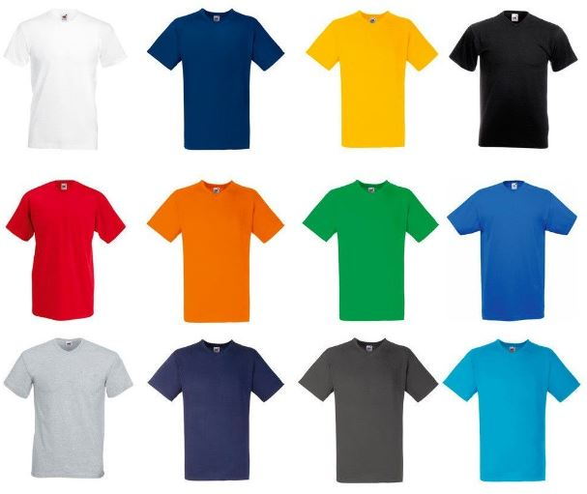
OMV001 | OMV001-2C | GRIS | 2000 | 0
OMV001 | OMV001-3C | PALETA DE COLOR | 2000 | 0 | esperar foto
OMV002 | OMV002 | BLANCO | 2000 | 0 | 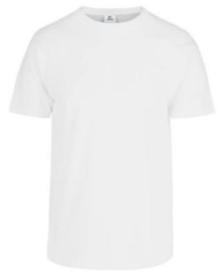
OMV002 | OMV002-C | AZUL | 2000 | 0 | 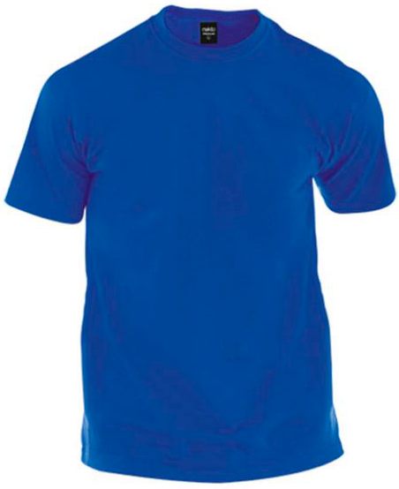
OMV002 | OMV002-1C | NEGRO | 2000 | 0 | 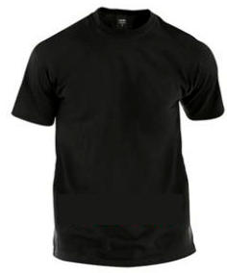
OMV002 | OMV002-2C | VERDE | 2000 | 0 | 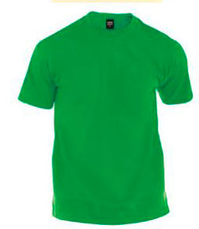
OMV002 | OMV002-3C | NARANJA | 2000 | 0 | 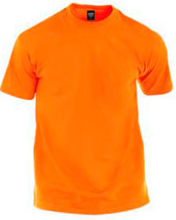
OMV002 | OMV002-4C | PALETA DE COLORES | 2000 | 0 | esperar foto
OMV003 | OMV003 | BLANCO | 2000 | 0 |  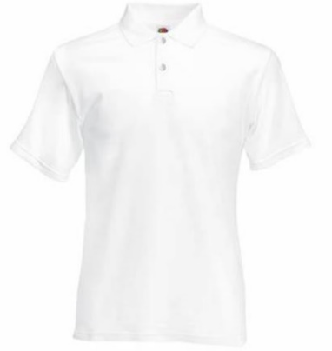
OMV003 | OMV003-C | NEGRO | 2000 | 0 | 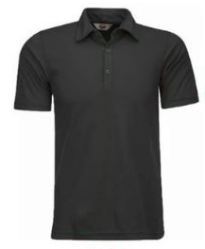
OMV003 | OMV003-1C | AZUL | 2000 | 0 | 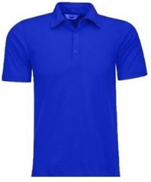
OMV003 | OMV003-2C | VERDE AGUAMARINA | 2000 | 0 | 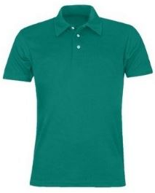
OMV003 | OMV003-3C | GRIS | 2000 | 0 | 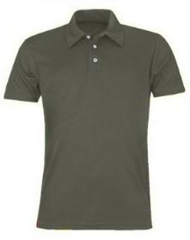
OMV003 | OMV003-4C | PALETA DE COLORES | 2000 | 0 | 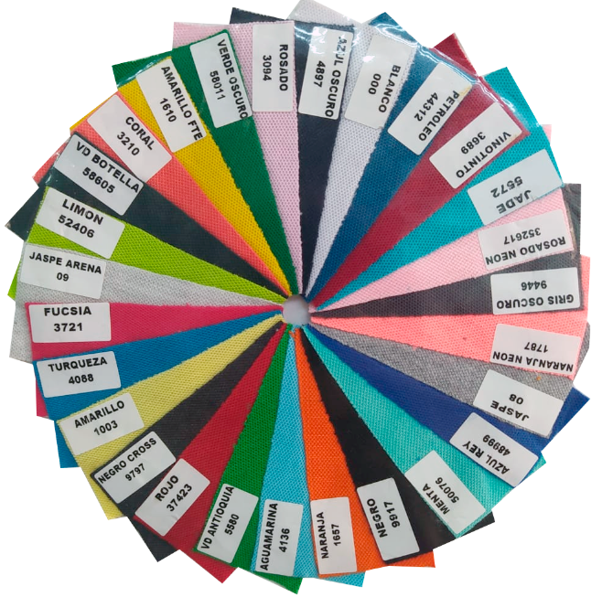
OMV004 | OMV004 | PUBLICITARIA | 2000 | 0 | 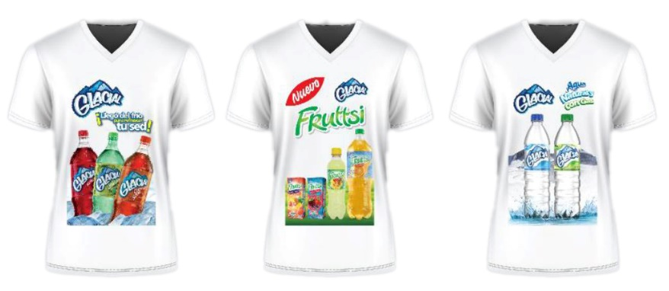
OMV004 | OMV004-C | CORPORATIVA | 2000 | 0 | 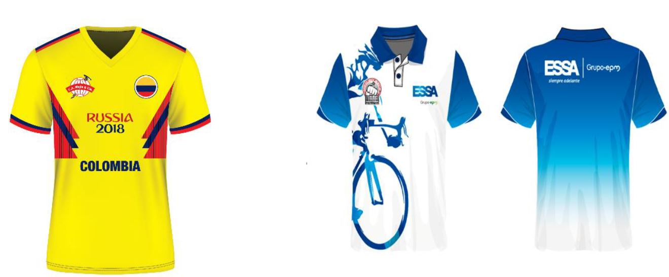
OMV004 | OMV004-1C | FUTBOL | 2000 | 0
OMV004 | OMV004-2C | PERSONALIZADO | 2000 | 0 | 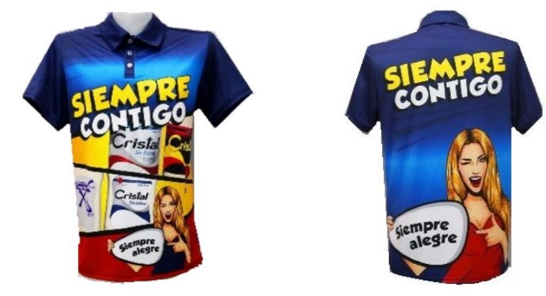
OMV005 | OMV005 | BLANCO HOMBRE | 2000 | 0 | 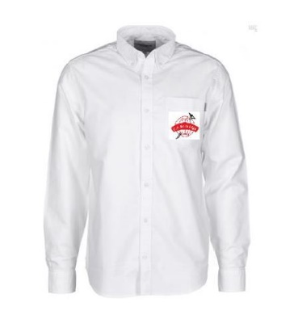
OMV005 | OMV005-M | BLANCO MUJER | 2000 | 0 | 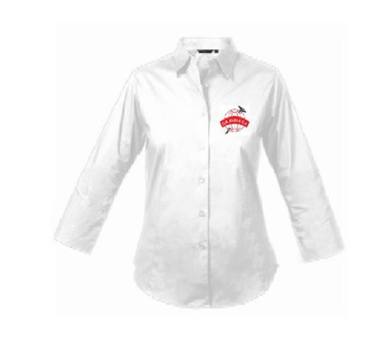
OMV006 | OMV006 | ROJO | 2000 | 0
OMV007 | OMV007 | NEGRO | 2000 | 0
OMV007 | OMV007-C | MORADO | 2000 | 0
OMV008 | OMV008 | NEGRO | 2000 | 0
OMV008 | OMV008-C | GRIS | 2000 | 0 | 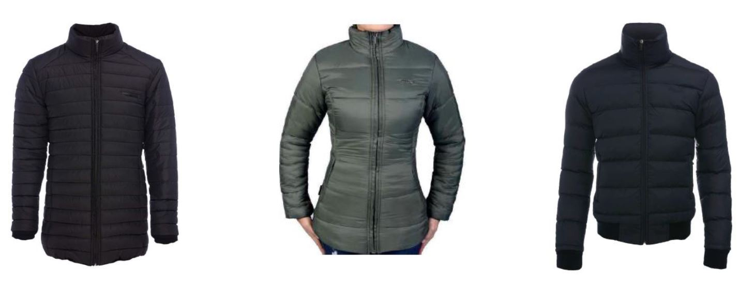
OMV008 | OMV008-1C | CORPORATIVA | 2000 | 0
OMV008 | OMV008-2C | PERSONALIZADO | 2000 | 0 | 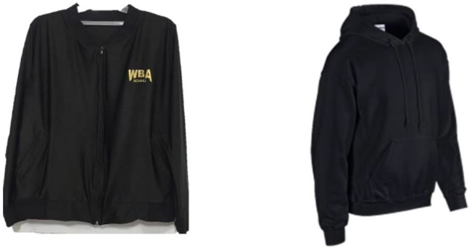
OMV009 | OMV009 | PERSONALIZADO | 2000 | 0 | 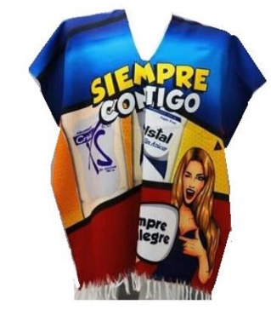
OMV010 | OMV010 | ESTAMPADO MANDALA AZUL | 2000 | 0 | 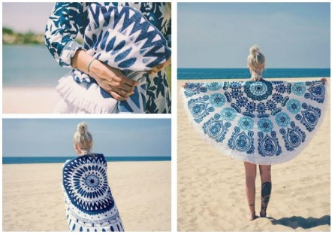
OMV010 | OMV010-C | ESTAMPADO MANDALA ROJO | 2000 | 0 | 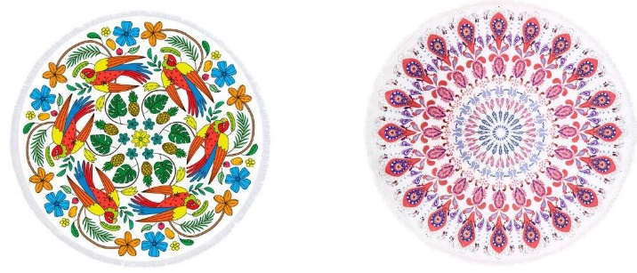
OMV010 | OMV010-1C | ESTAMPADO MANDALA NARANJA | 2000 | 0 | 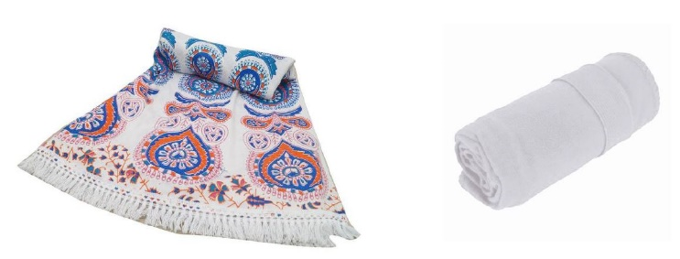
OMV010 | OMV010-2C | ESTAMPADO FLORES | 2000 | 0
OMV010 | OMV010-3C | ESTAMPADO CORPORATIVO | 2000 | 0 | 
OMV010 | OMV010-4C | ESTAMPADO CORPORATIVO | 2000 | 0
OMV011 | OMV011 | CORPORATIVO | 2000 | 0 | 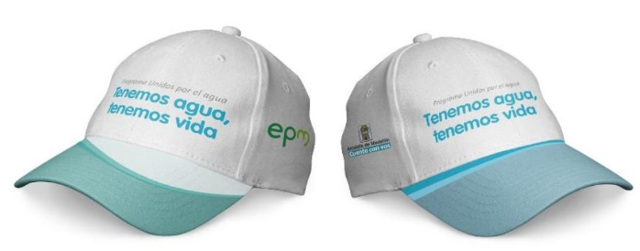
OMV011 | OMV011-C | CORPORATIVO | 2000 | 0 | 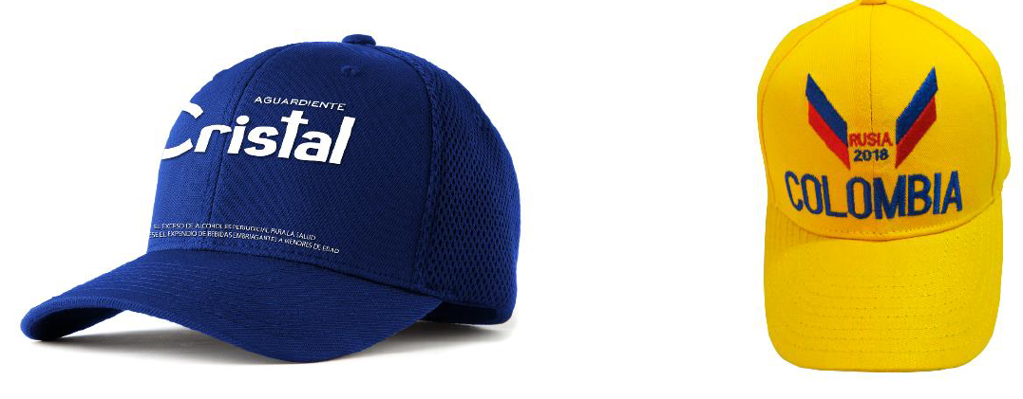
OMV011 | OMV011-1C | PERSONALIZADO | 2000 | 0
OMV012 | OMV012 |  | 2000 | 0 | esperar foto
OMV013 | OMV013 | MANOS LIBRES | 2000 | 0 | 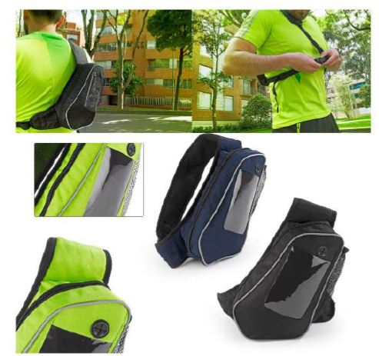
OMV013 | OMV013-C | TODO TERRENO | 2000 | 0 | 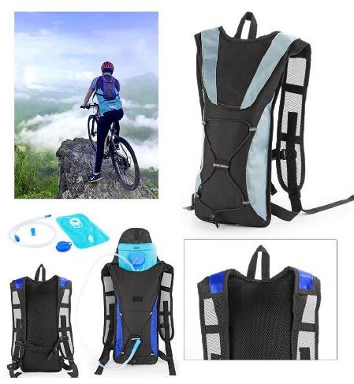
OMV013 | OMV013-1C | TODO CASUAL | 2000 | 0 | 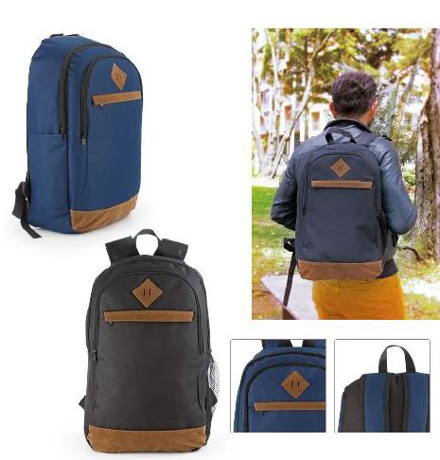
OMV013 | OMV013-2C | TODO FORMAL GRIS | 2000 | 0 | 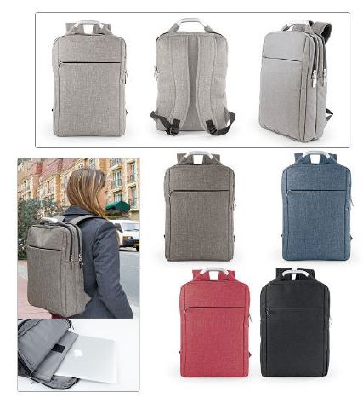
OMV013 | OMV013-3C | TODO FORMAL GRIS AZULADO | 2000 | 0
OMV013 | OMV013-4C | TODO FORMAL ROJO | 2000 | 0
OMV013 | OMV013-5C | TODO FORMAL NEGRO | 2000 | 0
OMV014 | OMV014 | CORPORATIVO | 2000 | 0
OMV014 | OMV014-C | PERSONALIZADO | 2000 | 0 | 
OMV015 | OMV015 | NEGRO | 2000 | 0 | 
OMV015 | OMV015-C | CAFÉ | 2000 | 0
OMV016 | OMV016 | CORPORATIVO | 2000 | 0 | 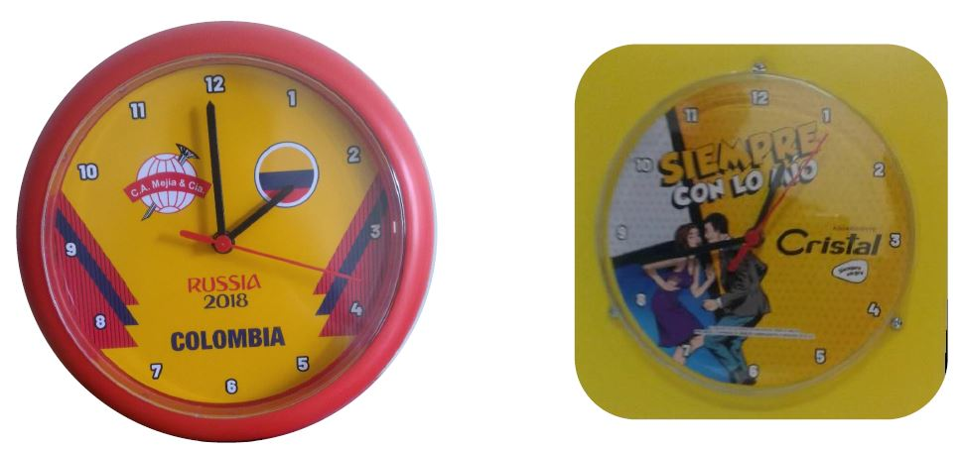
OMV016 | OMV016-C | PERSONALIZADO | 2000 | 0
OMV017 | OMV017 | CORPORATIVO | 2000 | 0 | 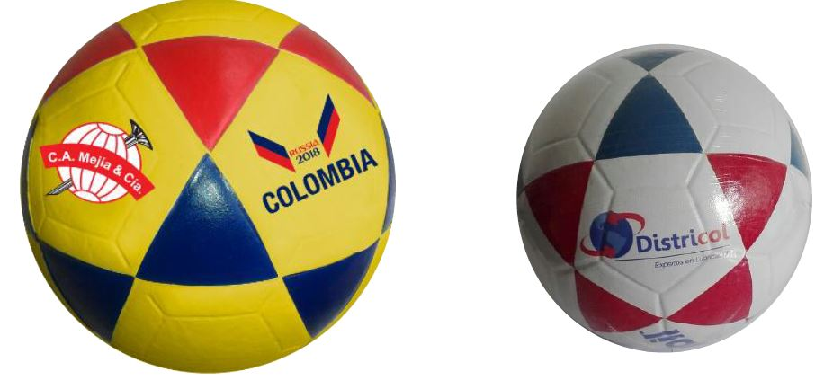
OMV017 | OMV017-C | PERSONALIZADO | 2000 | 0
OMV018 | OMV018 |  | 2000 | 0 | esperar foto

